HANDEX
 | HANDEX TƏLİM, TƏDRİS VƏ XİDMƏTLƏR MƏRKƏZİ

Əziz izləyicilər, Videodərsimizi bəyəndinizsə və faydalı hesab etdinizsə, praktiki hissəyə keçməmişdən əvvəl zəhmət olmasa YouTube kanalımıza abunə olub və videomuzu bəyənin. Bu, bizə daha çox insana çatmağa və sizlər üçün daha keyfiyyətli məzmun hazırlamağa kömək edəcək. Dəstəyiniz üçün əvvəlcədən təşəkkür edirik!
Hey everyone, If you enjoyed and found our video lesson helpful, please subscribe to our YouTube channel and give the video a thumbs up before moving on to the practical part. This really helps us reach more people and create better content for you. Thanks for your support!

İzləmək üçün solda gördüyünüz sosial şəbəkə loqolarının üzərinə klikləməyiniz kifayətdir. İzlədiyiniz üçün Sizə, Handex komandası olaraq təşəkkür edirik. Çünki bu bizi dahada həvəsləndirir ki, sizlər üçün daim yeni dərslər hazırlayaq 💪
Tədris mərkəzində mütəmadi olaraq aidiyyəti sahələrin ekspertləri və mütəxəssisləri ilə birlikdə ödənişsiz dərslər, seminar və webinarlar keçirilir.
Bunlardan daim xəbərdar olmaq üçün bizi digər sosial şəbəkələrdə də izləyə bilərsiniz




 | facebook | linkedin | instagram | telegram

Bütün təlimlər, xidmətlər və Handex haqqında digər məlumatları əldə etmək üçün saytımıza keçid edə bilərsiniz: ➡➡➡➡➡➡➡➡➡➡➡➡➡
 |  |  |  |  | www.handex.az

4 type custom num. format codes
1
4
2
3

#,##.00; | [Red](#,##.00); | 0.00; | "ümumi gəlir" @ "AZN"

1
 | Müsbət rəqəmlər üçün format;
2
 | Mənfi rəqəmlər üçün format;
3
 | Sıfırlar üçün format;
4
 | Mətnlər üçün format

Practise#3
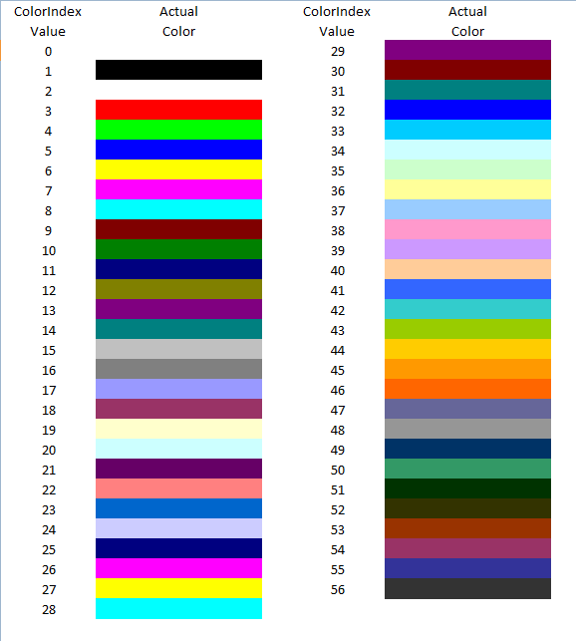
▲▼
 |  |  | Gəlir | Xərc | Mənfəət
 |  | 2020-01-01 | 1500.00 AZN | 200.00 AZN | 1300.00 AZN | ▲ | ▲ | "56 | "56 | 14
 |  | 2020-02-02 | 2300.00 AZN | 980.00 AZN | 1320.00 AZN | ▲ | ▲ | "23 | "23 | 46
 |  | 2020-03-04 | 6500.00 AZN | 9000.00 AZN | -2500.00 AZN | ▼ | ▼ | E | "56
 |  | 2020-04-04 | 8420.00 AZN | 5000.00 AZN | 3420.00 AZN | ▲ | ▲ | 3420.00 AZN | Umumi gelir 3420.00
 |  | 2020-05-05 | 3560.00 AZN | 4000.00 AZN | -440.00 AZN | ▼ | ▼ | -440.00 AZN | -Umumi gelir 440.00 | 56
 |  | 2020-06-05 | 7800.00 AZN | 8500.00 AZN | -700.00 AZN | ▼ | ▼ | -700.00 AZN | -Umumi gelir 700.00
 |  | 2020-07-06 | 4100.00 AZN | 4000.00 AZN | 100.00 AZN | ▲ | ▲ | 100.00 AZN | Umumi gelir 100.00
 |  | 2020-08-06 | 2600.00 AZN | 2500.00 AZN | 100.00 AZN | ▲ | ▲ | 100.00 AZN | Umumi gelir 100.00
 |  | 2020-09-06 | 4200.00 AZN | 5000.00 AZN | -800.00 AZN | ▼ | ▼ | -800.00 AZN | -Umumi gelir 800.00
 |  | 2020-10-07 | 6300.00 AZN | 5800.00 AZN | 500.00 AZN | ▲ | ▲ | 500.00 AZN | Umumi gelir 500.00
 |  | 2020-11-07 | 7800.00 AZN | 5000.00 AZN | 2800.00 AZN | ▲ | ▲ | 2800.00 AZN | Umumi gelir 2800.00
 |  | 2020-12-08 | 9000.00 AZN | 3500.00 AZN | 5500.00 AZN | ▲ | ▲ | 5500.00 AZN | Umumi gelir 5500.00

Rəng kodları : | https://docs.microsoft.com/en-us/previous-versions/office/developer/office-2007/cc296089(v=office.12)?redirectedfrom=MSDN

